地下研究室副本场景
副本名称 | 地下研究室
副本位置 | 卡诺萨王宫门口-122.29,32.39,64.51，与泰雷对话后可进入副本 触发任务时在指定位置增加NPC泰雷
副本玩法 | 地下研究室副本场景使用“FB_Dyxb_lxmd_1”的场景 玩家在副本中进行“移动，搜集材料，触发对白”等操作，材料收集完毕后通关副本
副本场景 | 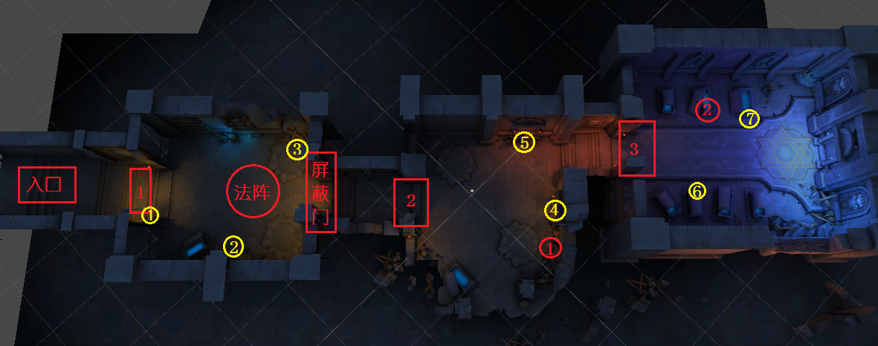
副本目标 | 收集所有的线索（共计7个采集文件）
怪物设定 | 序号 | 分布 | 怪物组 | 备注
 | 1 | 红色圆形标注1
 | 2 | 红色圆形标注2
剧情 | 事件 | 触发类型 | 流程 | 备注
 | 事件1 | 进入副本 | 进入副本在入口处触发对白 | 红色标注“入口”
 | 事件2 | 到达位置 | 到达位置触发对白 | 红色方形标注“1”
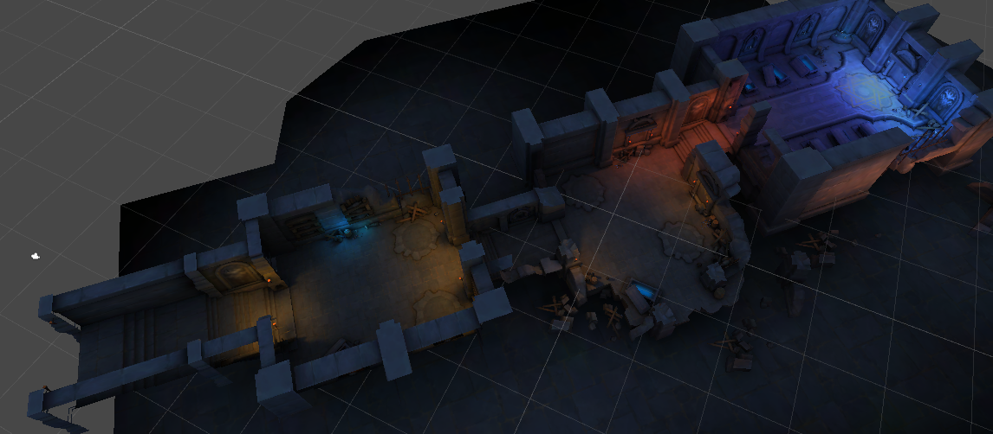
 | 事件3 | 收集线索 | 在第一个房间中收集线索，收集完毕后触发对白 | 黄色标注“1/2/3”
 | 事件4 | 解锁法阵 | 解锁房间中的法阵 | 红色标注“法阵、屏蔽门” | 法阵初始没有交互，不能采集不触发对白 触发屏蔽门对白后，才触发法阵对白和采集交互 法阵初始加入一段交互对白
 | 事件5 | 到达位置 | 到达位置触发对白 | 红色方形标注“2”
 | 事件6 | 收集线索 | 在第二个房间中收集线索，收集完毕后触发对白 | 黄色标注“4/5”
 | 事件7 | 到达位置 | 到达位置触发对白 | 红色方形标注“3”
 | 事件8 | 收集线索 | 在第三个房间中收集线索，收集完毕后触发对白 | 黄色标注“6/7”
 | 事件9 | 收集线索 | 三个房间中所有的线索全部收集完毕，收集完毕后触发对白 | 全部黄色标记
采集点 | 事件 | 触发类型 | 流程 | 备注
 | 采集点1 | 点击采集 | 采集后出现对白 | 黄色标注1
 | 采集点2 | 点击采集 | 采集后出现对白 | 黄色标注2
 | 采集点3 | 点击采集 | 采集后出现对白 | 黄色标注3
 | 采集点4 | 点击采集 | 采集后出现对白 | 黄色标注4 | 采集点4初始不显示，只有击败怪物1（红色标记1），退出战斗后才显示采集光效
 | 采集点5 | 点击采集 | 采集后出现对白 | 黄色标注5
 | 采集点6 | 点击采集 | 采集后出现对白 | 黄色标注6
 | 采集点7 | 点击采集 | 采集后出现对白 | 黄色标注7 | 采集点7初始不显示，只有击败怪物2（红色标记2），退出战斗后才显示采集光效
解谜玩法设定 | 1、到达屏障门时，触发解谜对白，玩家进行法阵解谜 2、法阵是一个五芒星阵图，五芒星的五个角上各有一个透明的小法阵。 3、玩家靠近任意一个小法阵，弹出操作按钮（采集按钮），点击按钮可以切换小法阵的状态（点亮/未点亮），同时还会影响通过五芒星连接的两个小法阵的状态。 4、当玩家让所有的小法阵全部同时亮起时，完成解谜。 5、完成解谜后，屏障门消失，玩家可以向副本深处移动。 6、增加解谜保底次数，当玩家操作小法阵次数达到“15”次没有完成解谜时，弹出温丽对话后自动完成解谜。
解谜示意图 | 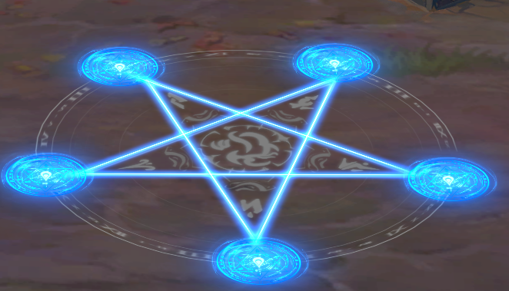
解谜法阵资源 | 五芒星阵图
 | 小法阵（未点亮）
 | 小法阵（点亮）
 | 屏障门

